申請書
ホッチキス |  |  |  |  |  | 2025年度受診分
↑この上に領収書（原本）をホッチキスでしっかりと留めて下さい |  |  |  |  |  |  |  |  |  |  |  |  |  |  |  |  |  |  |  |  |  |  |  | 常務理事 |  | 課長 |  |  |  | 担当者
 |  |  |  |  |  | インフルエンザ予防接種補助金申請書

申請日 |  |  |  |  |  |  | 年 |  |  | 月 |  |  | 日 | ※ | 申請期限：2026年３月３１日 健保組合必着

被 保 険 者 記 入 欄 |  | 会社・事業所名 |  |  |  |  |  |  |  |  |  |  |  |  |  |  |  |  | 部署
 |  | 記号･番号 |  |  |  |  |  |  |  |  |  | - |  |  |  |  |  |  | 被保険者氏名
 |  | 受診者氏名 |  |  |  |  |  |  |  |  |  |  |  |  | 続柄 |  |  |  | 電話番号 日中の連絡先
 |  | 受診者生年月日 |  |  |  |  |  |  |  |  | 年 |  |  | 月 |  |  | 日 |  | 接種時の年齢
 |  | 支払金額 |  |  |  |  |  |  |  |  |  |  |  |  |  |  |  |  | １２歳以下の方 は接種回数選択 |  |  | □ |  | 接種１回 |  |  | □ |  | 接種2回
 |  | 接種日１回目 |  |  |  |  |  |  |  |  | 年 |  |  | 月 |  |  |  | 日 | 接種日2回目 ※該当無は未記入 |  |  |  |  |  | 年 |  |  | 月 |  |  | 日
 |  | 予防接種種別 （接種した方に○） |  |  |  |  | □ |  | （注射）不活性化インフルエンザワクチン |  |  |  |  |  |  |  |  |  |  | □ | （点鼻）フルミストインフルエンザワクチン
 |  | 在職中の補助金 支払に関する同意 |  |  |  |  | □ |  | 在職中、補助金は事業主経由で受領することに同意します。

添付書類 |  |  |  |  |  |  | 領収書原本 ※下記の記載を確認の上、本紙は申請書の左上にホチキス留めして下さい。
添付書類の確認 |  |  |  |  |  |  |  |  |  |  |  |  |  |  |  | □ |  |  | 「インフルエンザ予防接種を受けた方の氏名」の記載がある
（注意） 左のチェックが全てある領収書でないと受理できません。 チェックがつかない項目がある場合は、領収書に医療機関で加筆等をしてもらう、または、記載のある明細書等を領収書と一緒に添付いただく等でチェックを全てつく状態で添付してください。 |  |  |  |  |  |  |  |  |  |  |  |  |  |  |  | □ |  |  | 「予防接種を受けた年月日」の記載がある
 |  |  |  |  |  |  |  |  |  |  |  |  |  |  |  | □ |  |  | 「医療機関名」の記載がある
 |  |  |  |  |  |  |  |  |  |  |  |  |  |  |  | □ |  |  | 「インフルエンザ予防接種の料金」の記載がある
 |  |  |  |  |  |  |  |  |  |  |  |  |  |  |  | □ |  |  | 「インフルエンザ予防接種代」と記載されている

退職後に請求する場合に記入 （任意継続者：記号9990は記入不要）
金融機関コード |  |  |  |  | 銀 行 信用金庫 信用組合 |  |  | 店舗コード |  |  |  | 支 店 本 店 出張所 |  | 種目 |  | 口座番号 |  |  |  |  |  | フリガナ
 |  |  |  |  |  |  |  |  |  |  |  |  |  | 普通預金 |  |  |  |  |  |  |  | 口座名義人

ゆうちょ銀行の口座へ振り込みを希望される場合、支店名は3桁の漢数字を、口座番号は振込専用の口座番号（7桁）をご記入ください。

健保記入欄 |  | 支給額 |  |  |  |  |  |  |  |  |  |  |  |  |  |  |  |  | 支給日 |  |  |  |  |  | 年 |  |  | 月 |  |  |  | 日
 |  | 備考

【支給要件・注意事項】 |  |  |  |  |  |  |  |  |  |  |  |  |  |  |  |  |  |  |  |  |  |  | 発信者印 |  | 発信者印 |  |  |  | 受付日付印
① |  | 検査日に有資格者（被保険者/被扶養者）であること。年齢制限はありません。
② |  | 申請は年度内一人１回です。
③ |  | 申請の期限は、年度内（4/1～翌年3/31）健保組合必着です。
 |  |  |  | ◆申請の期限に間に合わない場合は、あらかじめご連絡ください。
④ |  | 予防接種にかかった費用（実費上限２,０００円まで）が補助金額になります。
⑤ |  | 国内の医療機関で接種した場合のみ補助対象となります。 |  |  |  |  |  |  |  |  |  |  |  |  |  |  |  |  |  |  |  |  |  |  |  |  |  |  |  |  |  |  | 083O 古河電工健保険組合

予防接種を受けた方の氏名（フルネーム）
１
【領収書の記載内容の確認】
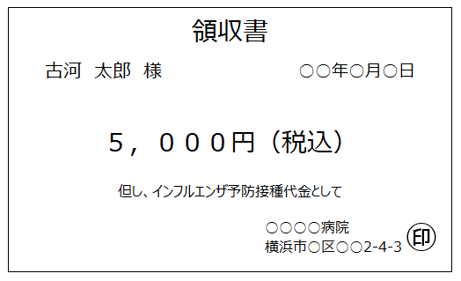
古河 健子

予防接種を受けた年月日
２

支払った予防接種の料金
３

インフルエンザ予防接種費用である旨の記載
４

医療機関名称
５

 | ①～⑤ 全てが記載されていないと申請受理ができません
 | ★ |  | 領収書に⑤が記載されていない場合、支払内訳明細書等、インフルエンザワクチンを接種したことがわかるものも
 |  |  |  | 添付して提出して下さい。
 | ★ |  | 領収書は原紙を添付して下さい。 （コピーは不可）
 | ★ |  | 領収書は１枚につき１名のみ。 （１枚で複数名分をまとめたものは不可）
 | ★ |  | 領収書の宛名は「接種者名」であるか を確認して下さい。 （会社名は不可）
 | ★ |  | ２回接種し領収書１枚の場合、２回の接種日が記載されていること。
 | ★ |  | 領収書原本は申請書の左上にホチキス留めして下さい。
 | ★ |  | 領収書の他に支払内訳明細書等２枚以上ある場合は重ねて印字面を上にして添付してください。

領収書等を申請書の左上に揃えてホッチキス留めする
【領収書の貼付場所】
領収書等貼付場所

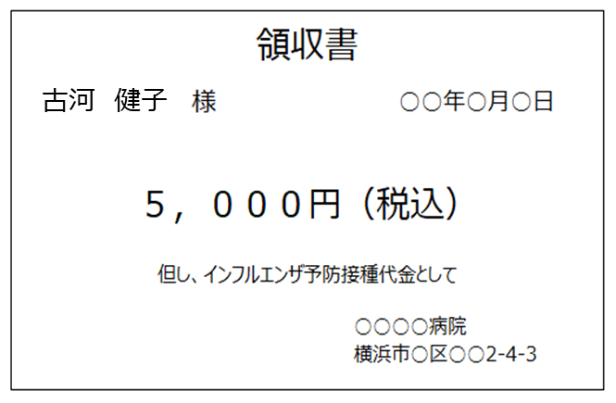

【１２歳以下で受診した場合】
 | ① ２回接種した場合
 |  |  | １枚の申請書に２回分をまとめて記載し、
 |  |  | ２回分の領収書を添付して下さい。
 |  | ※１回の領収額が4,000円を超える場合は、１回分だけでＯＫ。
 | ② １回のみ接種の場合
 |  |  | 接種日２回目欄横、『接種１回のみ』に〇印をつけて下さい。

【Ｗｅｂで申請済の場合】
 | この用紙で申請すると、二重申請になりますので、その場合は支給制限回数エラーとなり、
 | 支給対象となりません。

